3 - Inspiratie nieuwe kleding
Bijlage - prijzenblad
Europese Openbare Aanbesteding Bedrijfskleding facilitair en horeca
Versie 1
Tabblad 3 - Inspiratie nieuwe kleding

Dit tabblad omvat beelden ter inspiratie voor de nieuwe kledinglijn voor de receptiekleding. De kleuren van de beelden zijn niet representatief, het gaat om de pasvorm.

Nummer artikel | Omschrijving | Beelden ter inspiratie |  |  | Nummer artikel | Omschrijving | Beelden ter inspiratie
23 | Vlotte blouse lange mouw* dames | 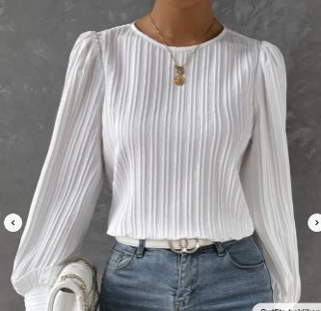 |  |  | 28 | Nette broek vlot en modern* heren |  |  | 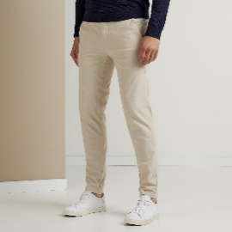

Nummer artikel | Omschrijving | Beelden ter inspiratie |  |  | Nummer artikel | Omschrijving | Beelden ter inspiratie
22 | Vlotte blouse korte mouw* dames | 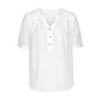 |  |  | 30 | Net jasje vlot en modern* heren | 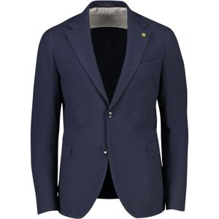 |  | 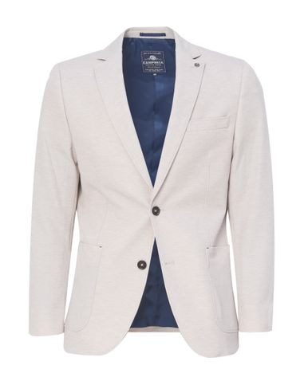 |  | 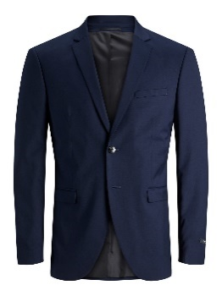

Nummer artikel | Omschrijving | Beelden ter inspiratie |  |  | Nummer artikel | Omschrijving | Beelden ter inspiratie
31 | Net jasje vlot en modern* dames | 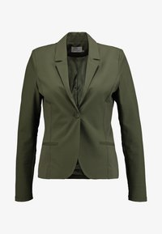 | 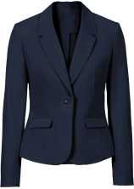 | 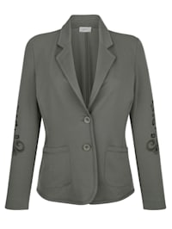 | #REF! | Geheel pak, vlot en modern* dames |  | 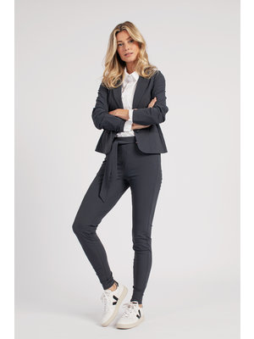 |  | 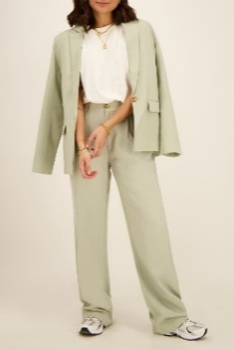 |  | 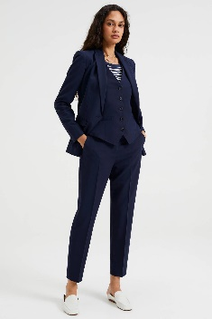

Nummer artikel | Omschrijving | Beelden ter inspiratie |  |  | Nummer artikel | Omschrijving | Beelden ter inspiratie
29 | Nette broek vlot en modern* dames | 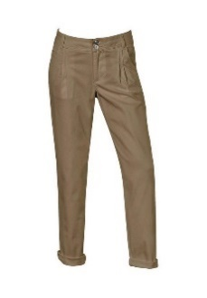 | 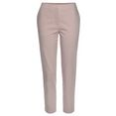 |  | #REF! | Geheel pak, vlot en modern* heren

